强化产出投放
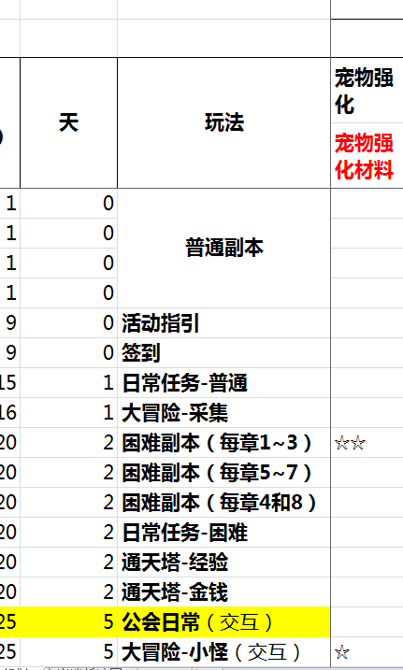
 |  | 可投入体力 |  |  | 充值玩家档次 |  |  |  |  |  | 等级
产出 | 1 | 96 | 0 | 非R | 3 |  |  |  |  | 困难副本 | 20 | 70% |  | 签到送80(月) |  |  | 重置系数
时间 | 2 | 216 | 8 | 1000 |  |  | 功能开放 |  |  | 大冒险 | 25 | 25% |  | 每日周期投放 |  | 2.6666666667
 | 3 | 480 | 16 | 大 |  |  |  |  |  | 主线任务 | 35 | 5%

时间梯度 |  | 时间梯度(天) | 精英副本开放数 | 体力限制系数 | 均值效率系数 | 周期可进行次数 | 重置系数 | 大冒险系数 | 大冒险小怪产出 | 总产出率 |  | 冒险时间系数 |  | 消费 | 效率隐性提升
 | 20 | 2 | 3 | 1 | 3 | 3 | 16 | 1 | 30.8 | 199 |  | 1 | 8小时 | 0 | 0
 | 21 | 2 | 3 | 1 | 3 | 3 | 16 | 1.1 | 33.88 | 202 |  | 2 | 12小时 | 1 | 5%
 | 22 | 2 | 6 | 1 | 3.2 | 3 | 16 | 1.2 | 36.96 | 216 |  | 3 | 24小时 | 5 | 10%
 | 23 | 2 | 6 | 1 | 3.2 | 3 | 16 | 1.3 | 40.04 | 219
 | 24 | 2 | 6 | 1 | 3.2 | 3 | 16 | 1.4 | 43.12 | 222 |  | 冒险效率系数
 | 25 | 3 | 9 | 1.00 | 3.70 | 3 | 16 | 1.5 | 46.2 | 253 |  | 1 | 100% | 0
 | 26 | 3 | 9 | 1.00 | 3.70 | 3 | 16 | 1.6 | 49.28 | 256 |  | 2 | 160% | 1
 | 27 | 3 | 9 | 1.00 | 3.70 | 3 | 16 | 1.7 | 52.36 | 260 |  | 3 | 200% | 5
 | 28 | 3 | 9 | 1.00 | 3.70 | 3 | 16 | 1.8 | 55.44 | 263
 | 29 | 3 | 9 | 1.00 | 3.70 | 3 | 16 | 1.9 | 58.52 | 266 |  | 冒险效率基数
 | 30 | 4 | 9 | 1.00 | 3.70 | 3 | 16 | 2 | 61.6 | 269 |  |  |  | 14
 | 31 | 4 | 12 | 1.00 | 4.00 | 3 | 16 | 2.1 | 64.68 | 289
 | 32 | 4 | 12 | 1.00 | 4.00 | 3 | 16 | 2.2 | 67.76 | 292
 | 33 | 5 | 12 | 1.00 | 4.00 | 3 | 16 | 2.3 | 70.84 | 295 |  | 大冒险任务系数 | 需求宠物数 | 效率比 | 任务效率 | 默认成功率
 | 34 | 5 | 12 | 1.00 | 4.00 | 3 | 16 | 2.4 | 73.92 | 298 |  | 1星 | 1 | 100.00% | 100.00% | 100.00%
 | 35 | 6 | 12 | 1.00 | 4.00 | 3 | 16 | 2.5 | 77 | 301 |  | 2星 | 1 | 102.00% | 102.00% | 90.00%
 | 36 | 7 | 12 | 1.00 | 4.00 | 3 | 16 | 2.6 | 80.08 | 304 |  | 3星 | 2 | 108.00% | 216.00% | 85.00%
 | 37 | 8 | 12 | 1.00 | 4.00 | 3 | 16 | 2.7 | 83.16 | 307 |  | 4星 | 2 | 114.00% | 228.00% | 70.00%
 | 38 | 9 | 18 | 1.00 | 4.60 | 3 | 16 | 2.8 | 86.24 | 344 |  | 5星 | 3 | 123.00% | 369.00% | 45.00%
 | 39 | 10 | 18 | 1.00 | 4.60 | 3 | 16 | 2.9 | 89.32 | 347
 | 40 | 11 | 18 | 1.00 | 4.60 | 3 | 16 | 3 | 92.4 | 350
 | 41 | 13 | 21 | 1.00 | 5.40 | 3 | 16 | 3.1 | 95.48 | 398
 | 42 | 14 | 21 | 1.00 | 5.40 | 3 | 16 | 3.2 | 98.56 | 401
 | 43 | 17 | 21 | 1.00 | 5.40 | 3 | 16 | 3.3 | 101.64 | 404
 | 44 | 19 | 24 | 1.00 | 6.60 | 3 | 16 | 3.4 | 104.72 | 474
 | 45 | 22 | 24 | 1.00 | 6.60 | 3 | 16 | 3.5 | 107.8 | 477
 | 46 | 25 | 24 | 1.00 | 6.60 | 3 | 16 | 3.6 | 110.88 | 480
 | 47 | 28 | 24 | 1.00 | 6.60 | 3 | 16 | 3.7 | 113.96 | 484
 | 48 | 31 | 24 | 1.00 | 6.60 | 3 | 16 | 3.8 | 117.04 | 487
 | 49 | 35 | 24 | 1.00 | 6.60 | 3 | 16 | 3.9 | 120.12 | 490
 | 50 | 39 | 24 | 1.00 | 6.60 | 3 | 16 | 4 | 123.2 | 493

